Schiefer Wurf
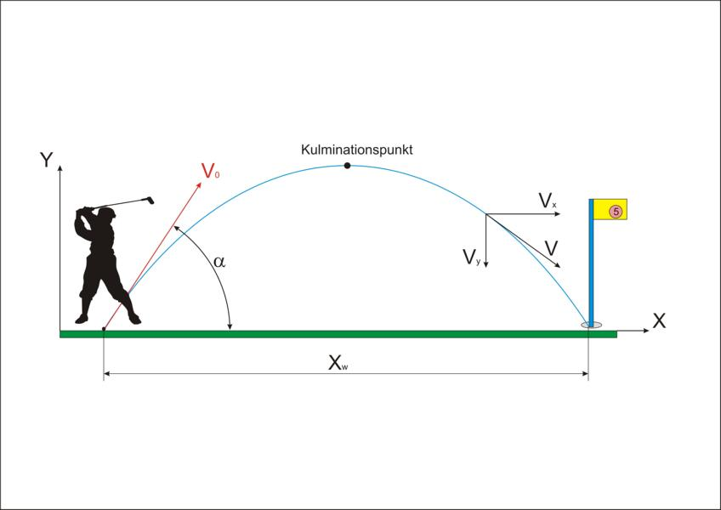
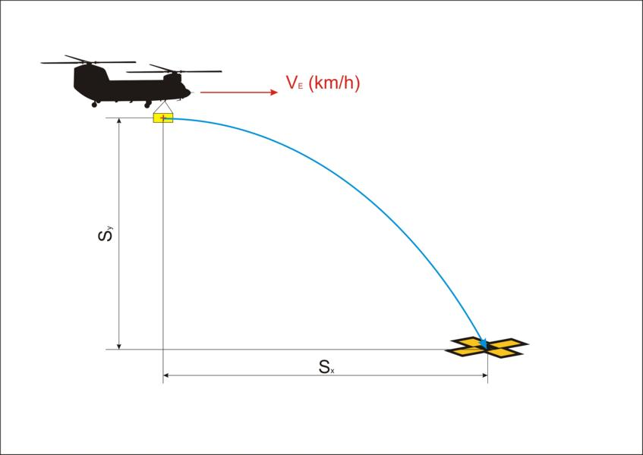
 | Schiefer und waagrechter Wurf |  |  |  | ©2016 Welt der Fertigung
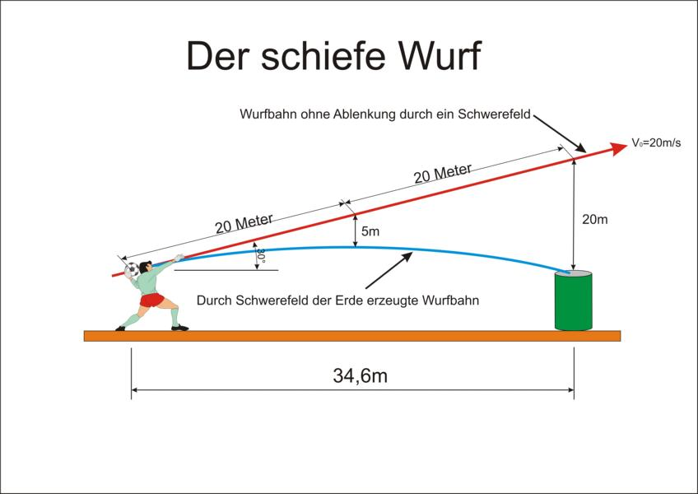
 | Umrechnung: | 80 km/h | entspricht | 22.222 m/s
 |  | 25.000 m/s | entspricht | 90 km/h

Gegeben: | Anfangsgeschwindigkeit V0: | 25.00 m/s
 | Winkel: | 0.00 Grad
 | Anziehungskraft: | 9.81 m/s²
 | Höhe Sy: | 300.00 m

Ergebnis: | Flugweite Sx / Xw: | 195.52 m
 | Flugzeit tw: | 7.82 s
 | Steigzeit th: | 0.00 s

